Beispiel und Hinweise
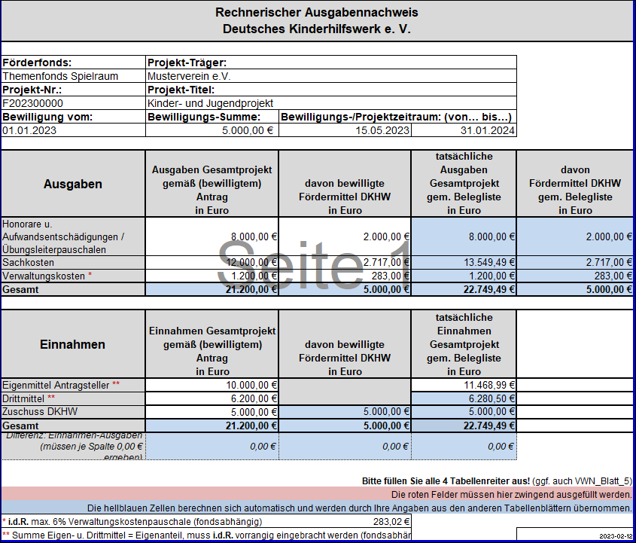
Antrag:
 | Ursprünglicher Finanzplan |  | davon durch
 |  | Gesamtkosten | DKHW-Förderung
 | Honorarkosten | 8,000.00 € | 2,000.00 €
 | Sachkosten | 12,000.00 € | 2,717.00 €
 | Verwaltungskosten | 1,200.00 € | 283.00 €
 | Projektkosten | 21,200.00 € | 5,000.00 €
 |  |  | (bewilligt)
 |  | Gesamteinnahmen
 | Eigenmittel | 10,000.00 €
 | Drittmittel | 6,200.00 €
 | DKHW-Förderung | 5,000.00 €
 | Projekteinnahmen | 21,200.00 €

Abrechnung
Schritt 1: | Ausfüllen aller roten Felder im Übersichtsblatt
 | - Daten aus dem Antrag
 | - Daten aus der Bewilligung / Mitteleinsatzerklärung
 | - Daten aus ggf. genehmigten Umwidmungsantrag
 | - Daten aus ggf. genehmigten Antrag auf Projektzeitraumverlängerung

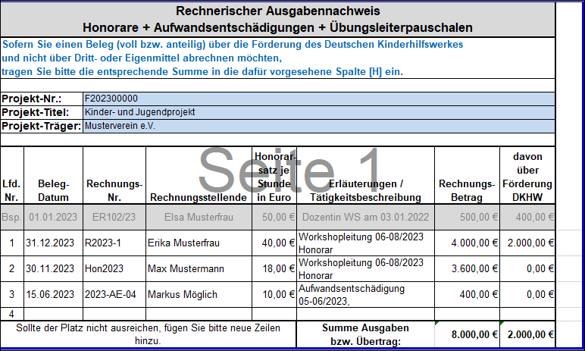
Schritt 2: | Ausfüllen der Beleglisten mit Daten aller Rechnungsbelege des Projekts
 | So werden die Gesamtkosten des Projekts in das Übersichtsblatt übertragen

 | Im VWN_Blatt_3_Sachkosten können auch die Gesamt-Verwaltungskosten eingetragen werden

Schritt 3: | Ausfüllen der Beleglisten mit der Zuweisung von (Teil-)Rechnungssummen zur DKHW-Förderung
 | Auch diese Werte werden automatisch in das Übersichtsblatt übertragen

 | Im VWN_Blatt_3_Sachkosten können oben in der separaten Zeile auch die bewilligte (DKHW-/Teil-) Verwaltungskosten eingetragen werden

 | Wichtig bei der Zuweisung der Kosten(-anteile)
 | - Muss der ursprünglich im Antrag zugewiesenen und bewilligten Kostenpositionen entsprechen
 | - Abweichungen bis zu 20% sind in der Regel unproblematisch
 | - Die DKHW-Bewilligungssumme kann nicht nachträglich erhöht werden
 | - Die Einschränkungen aus der Mitteleinsatzerklärung müssen eingehalten werden
 | - Die Förderrichtlinien müssen eingehalten werden
 | - Die Absprachen, welche von der Mitteleinsatzerklärung und/oder den Förderrichtlinien abweichen müssen eingehalten werden
 | - Es kann eine anteilige Zuweisung erfolgen
 | - Inbesondere bei einer Anteilsfinanzierung kann eine prozentuale Zuweisung sinnvoll sein (wenn den Richtlinien entsprechend)

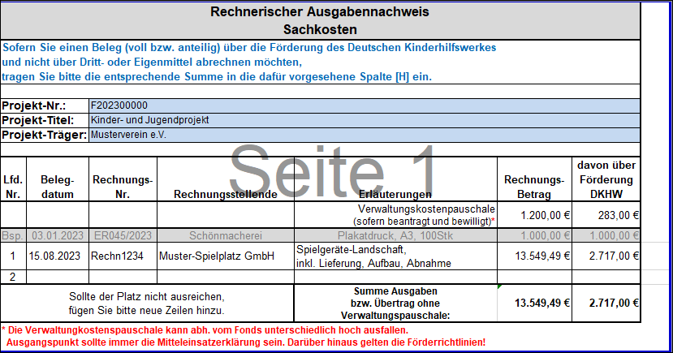

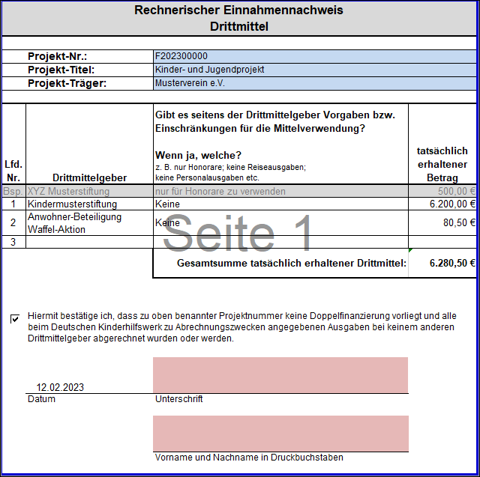
Schritt 4: | Ausfüllen der Drittmitteleinsatzerklärung

 | Wichtig:
 | Es müssen die Vorgaben einer möglichen Einschränkung in der Mittelverwendung angegeben werden

 | Es muss bestätigt werden, dass zu den angegebenen Kostenpositionen keine Doppelfinanzierung vorliegt
 | - auch wenn keine Drittmittel geflossen sind

 | Es muss angegeben werden, wer den rechnerischen Verwendungsnachweis erstellt hat
 | Diese Person muss an dieser Stelle für den gesamten rechnerischen Nachweis unterzeichnen.
 | Sollte keine digitale Signatur möglich sein, drucken Sie das Blatt bitte aus, unterzeichnen es und scannen es uns ein

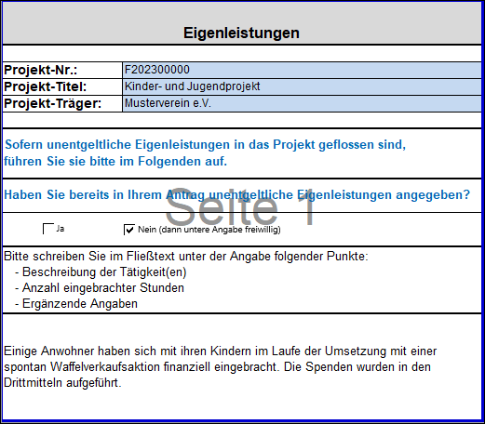
Schritt 5: | Ggf. Beschreibung von unentgeltlichen Eigenleistungen

 | Sollten im Antrag bereits Eigenleistungen beschrieben worden sein,
 | müssen hier die tatsächlich eingebrachten Eigenleistungen noch einmal beschrieben werden,

